Block_Component図
 | ■ Block図
 | 1,AVM HW Block |  |  |  |  |  |  | Digital Video Signal

MT2712
CVBS IN
80Pin
Video Buffer
40pin
Rear Camera

 | 2, SW system Block

 | Rtapd Modules

 | n | Architecture

New
Android.org
Change/Add
Hardware
Tier1
3rd Party

 |  |  |  |  | IPC(HwBinder)
 |  |  |  |  | Socket
 |  |  |  |  | Invoke
 |  |  |  |  | Digital Audio
 |  |  |  |  | Video
 |  |  |  |  | Native AudioFocus
 |  |  |  |  | 3rdParty AudioFocus

 |  | UI |  |  |  |  |  |  | iAuto

 |  | aidl

 |  | Framework(Java)

MerbokAppService

RvcService

 |  | aidl

 |  | Framework(C++)

 |  | hidl

rtapd
 |  | HAL

Rvchandler

RvcImpl

RvcMessageHander

Sysd
RvcEventDispatch

NHuRtap

Dispatch
Sender

Packer

Coder

RX
TX

ipclink Driver
ipc Driver
 |  | Kernel

 |  | HW
shared memery

 | n | Rtapd

 |  | Rtapd |  |  |  |  | RtapdModules
 |  |  | RvcHandler |  |  |  | 提供Rvc CMD发送、InfoData通知的机能
 |  |  | NHuRtap |  |  |  | 提供Rtap的数据接收和发送

 | n | Rtapd

 |  | Rtapd |  |  |  |  | RtapdModules
 |  |  | RvcHandler |  |  |  | 提供Rvc CMD发送、InfoData通知的机能
 |  |  | NHuRtap |  |  |  | 提供Rtap的数据接收和发送

 | Ipclink Modules(RTAP)

New
mtk
TBD

 |  |  |  | Invoke

 |  | Middleware
RVC
fastrvc

 |  | Driver
ipclink
ipc

 |  | HW
shared memery

 | n | ipclink

 |  | ipclink |  |  |  |  | ipclinkModules
 |  |  | ipclink |  |  |  | 提供数据加包解包过程

RVC Data Flow
Software Module
Buffer
hardware

 |  |  |  |  |  | Control

 |  |  |  |  |  | Video Signal

 |  |  |  |  |  | Video Buffer Stream

 |  |  |  |  |  | IPC

 |  |  |  |  |  | Invoke

 |  |  |  |  |  | Binder

RTAP

GuideLine Buffer
Buffer
Buffer
Buffer
Buffer
REE

OVL2
MDP
DI
NR
TVD
CVBS Camera
Hal

rtapd

kernel
IPC
IPC

FastRvc
ipclink
ipclink

DISP
GPIO

DISP0 HW
Reverse gpio

UseCase図
旧案例
■ use case図
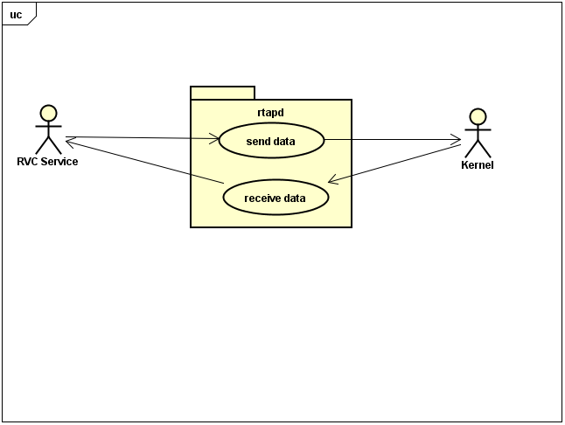

■ UseCaseの説明
 | rtapd service提供send data和receive data，让RVC service与kernel进行通信。

上层client包含以下模块
 | rvc service

■ use case図
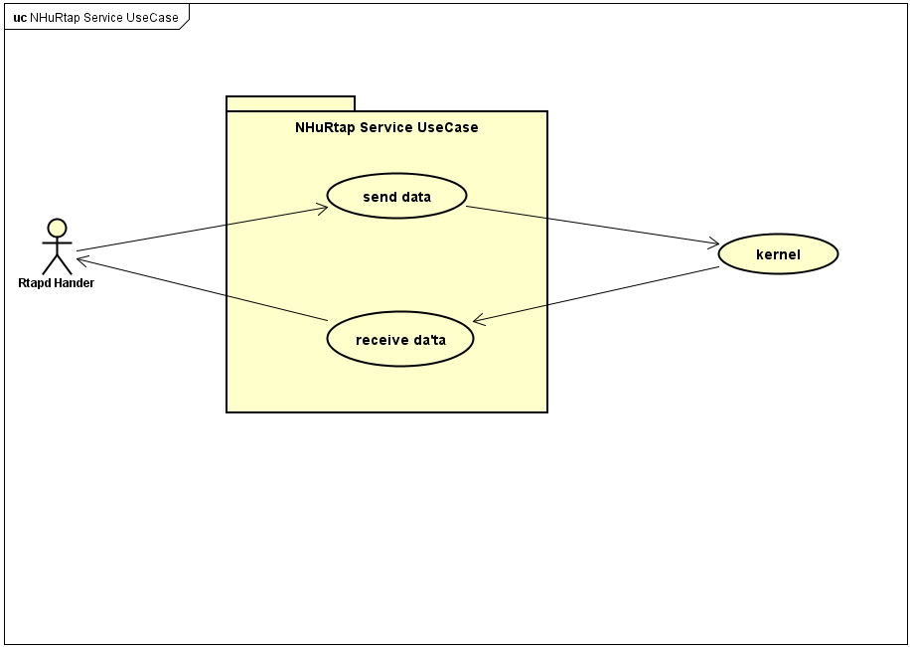

■ UseCaseの説明
 | NHuRtap service提供send data和receive data，让service与kernel进行通信。

上层client包含以下模块
 | rtapdrvc

■ use case図

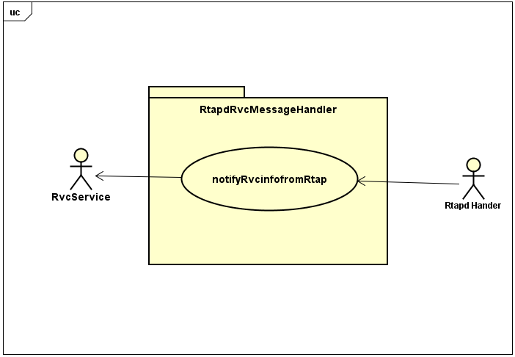

UseCase図の説明
 | メッセージ内容をRVCに通知する

■ use case図
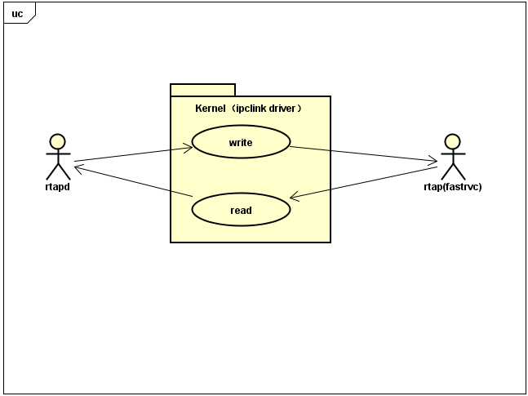

UseCase図の説明
 | ipclink driver usecase

クラス図
Navi_MapIF
 | 外部に地図モジュールのI/Fを提供する。

Map_DrawCtrl
 | 地図描画制御を行う。

1. Code directory structure distribution

HAL：
Implementation： | ivi/system/hander/rtapd
Interface： | ivi/system/interfaces/rtapd

Kernel：
driver | kernel-4.9/drivers/misc/mediatek/scp/scp_ipclink
config | kernel-4.9/arch/arm64/configs
dts | kernel-4.9/arch/arm64/boot/dts/mediatek

2. pinmux config

无

3. dtsi配置 | 贴上dtsi修改的内容，实例参考如下：
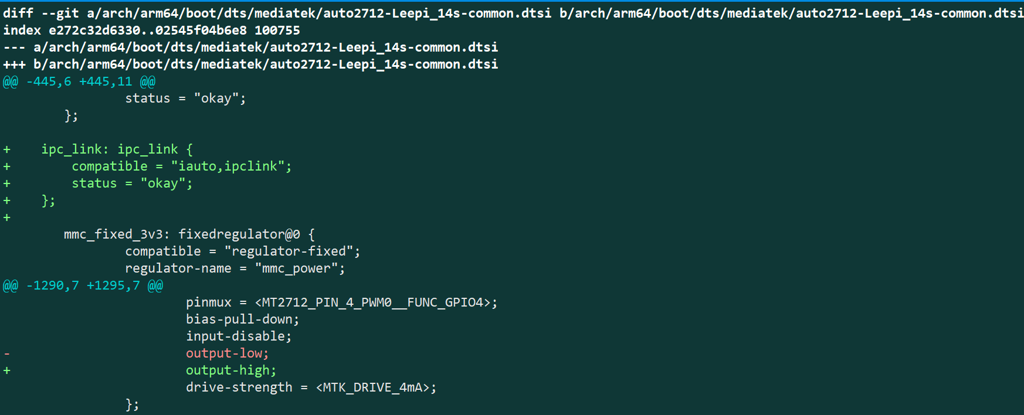

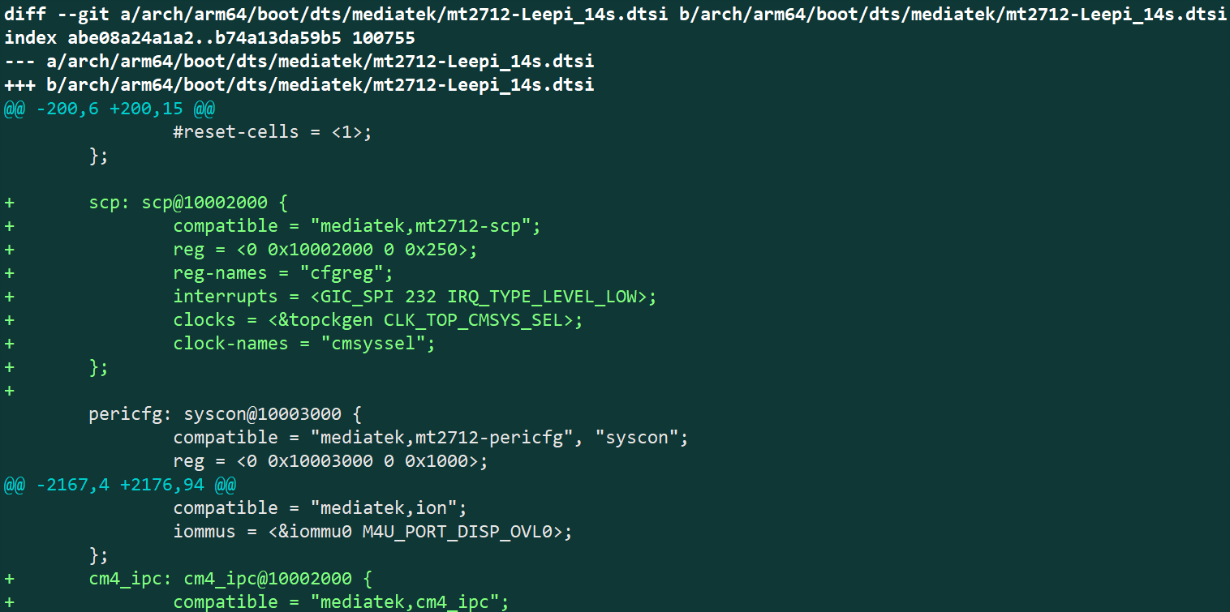

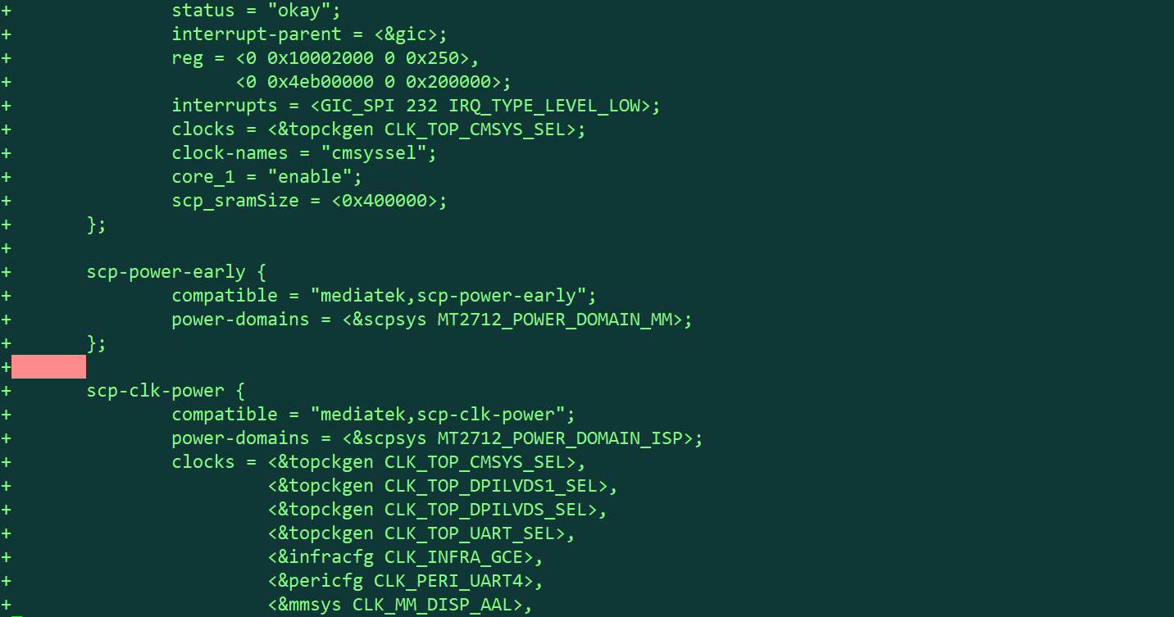

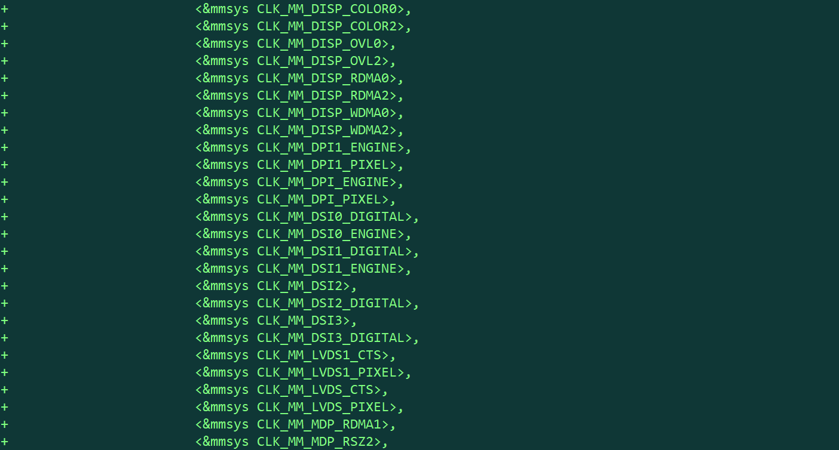

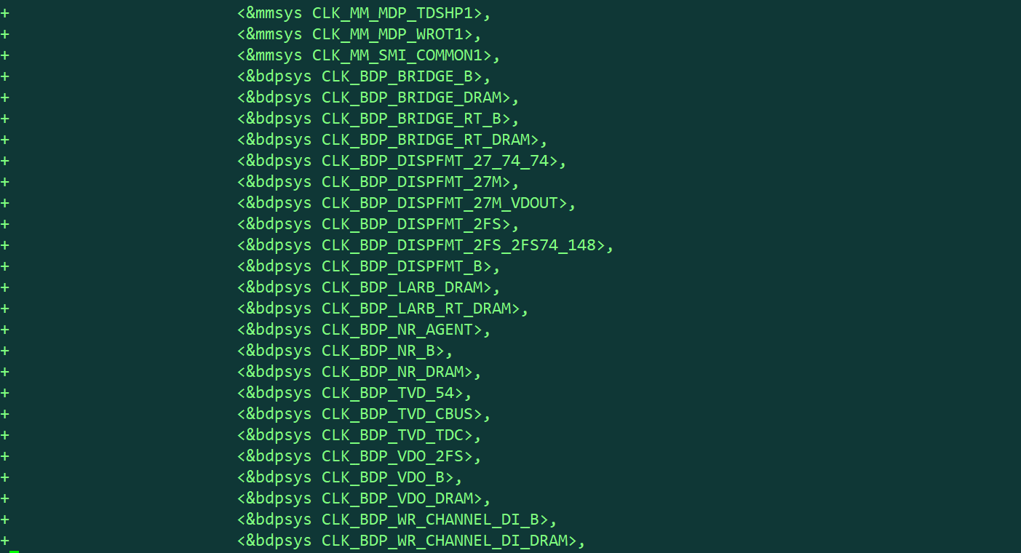

4.compile options | ko/built-in？defconfig具体配置在此处体现
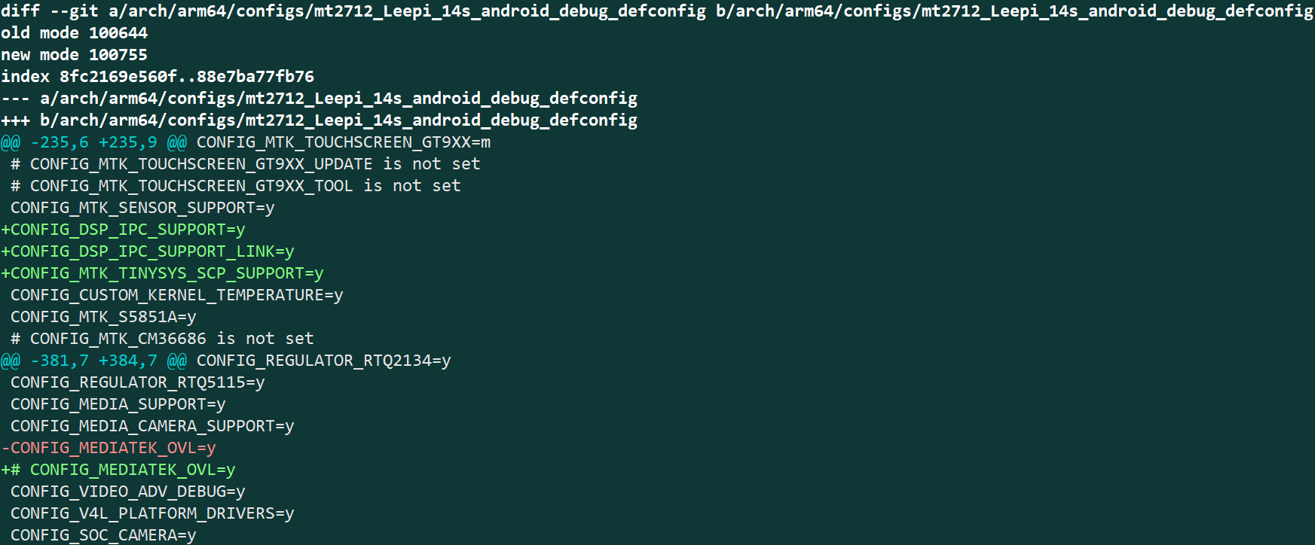

5. class diagram(HAL/Service Only)
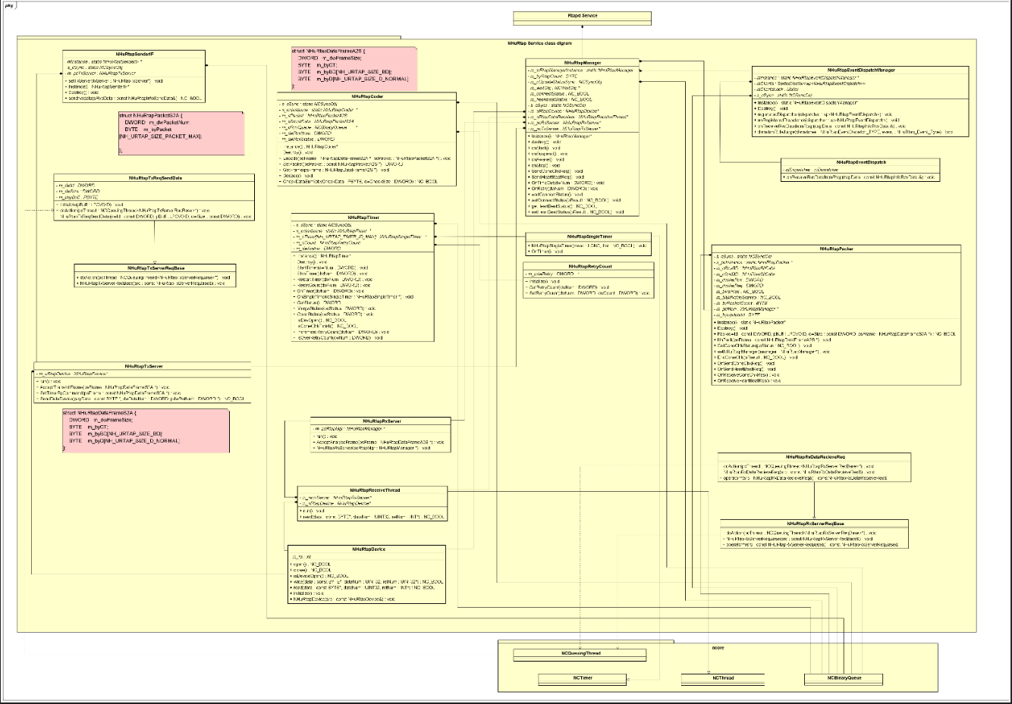

Rvc Service クラス図

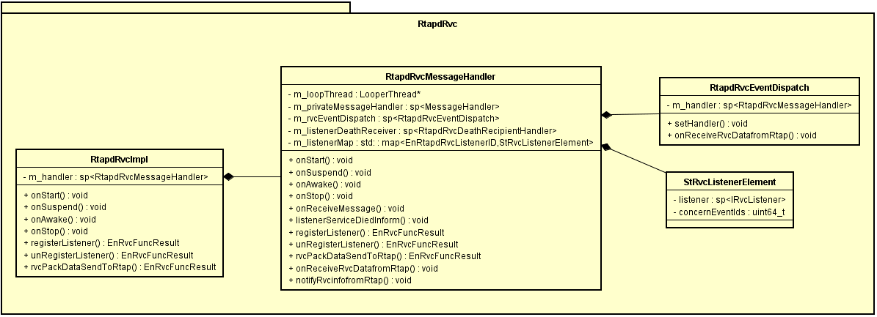

6, 关键数据结构/被我们修改过的数据结构

无

sd RvcStartStop
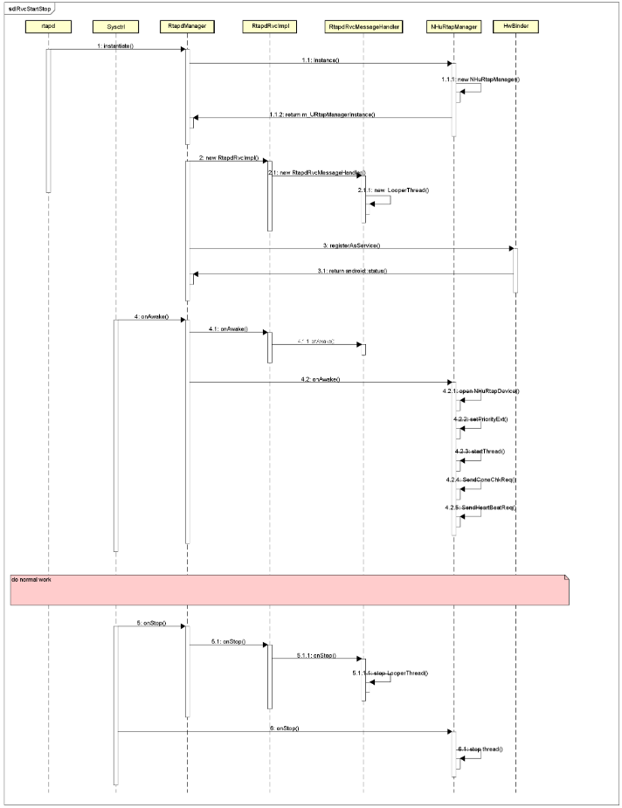

■sd_UnRegister_Listener说明

client 取消注册 diag service sequence

sd ipclink_init
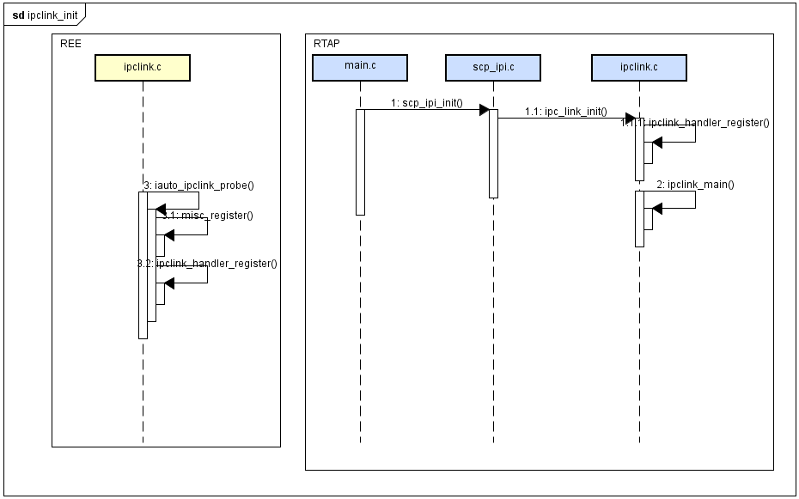

■sd_Client_opreation说明

client send data package to ucom sequence

sd RVC Receive
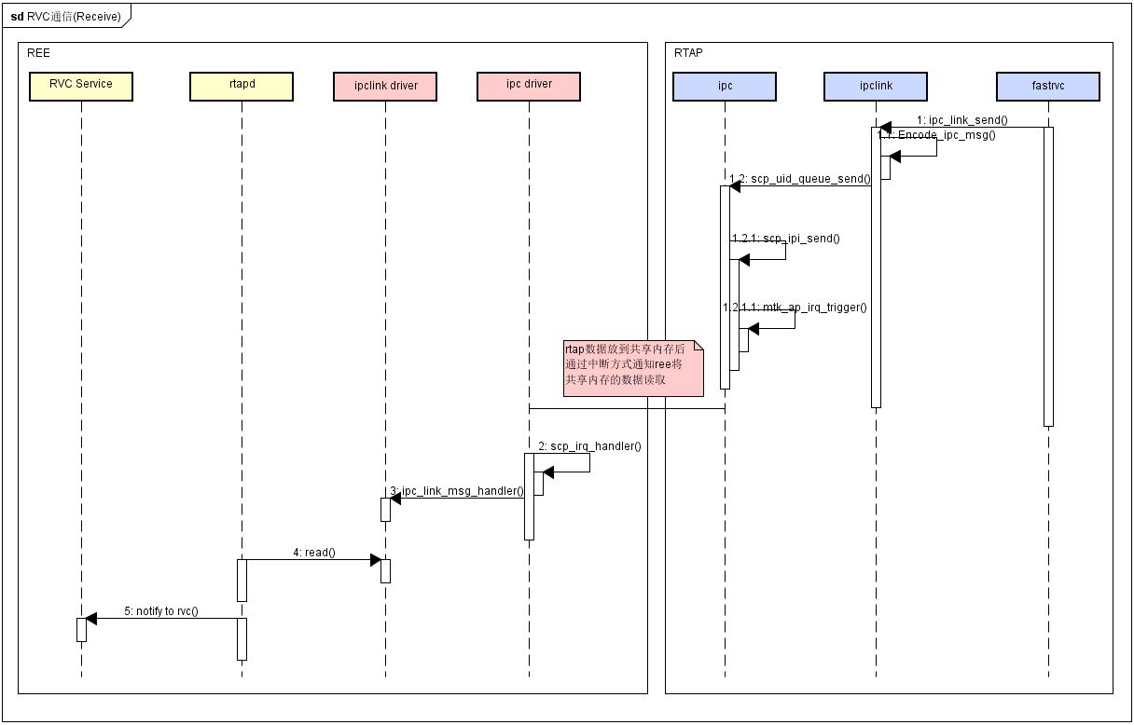

■sd_Notify_client_information说明

接收到Ucom 数据的具体实现sequence

sd RVC Send
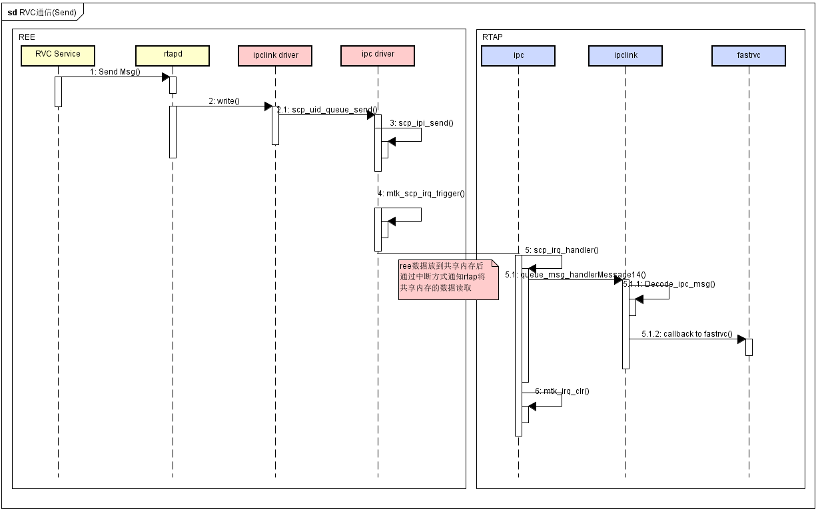

sd 初期通信
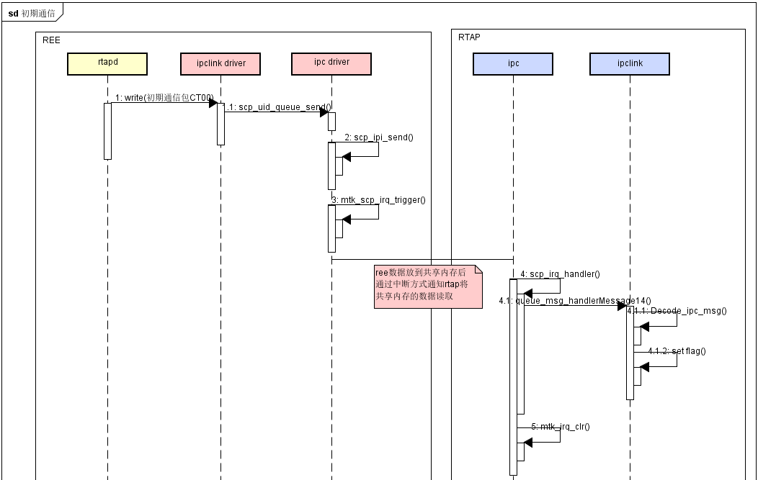

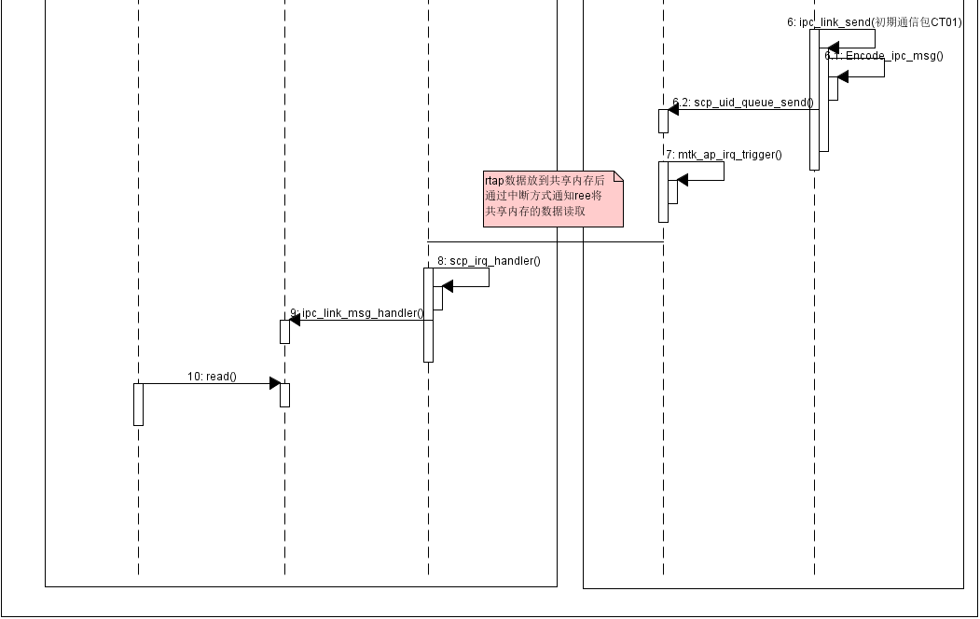

sd 定期通信
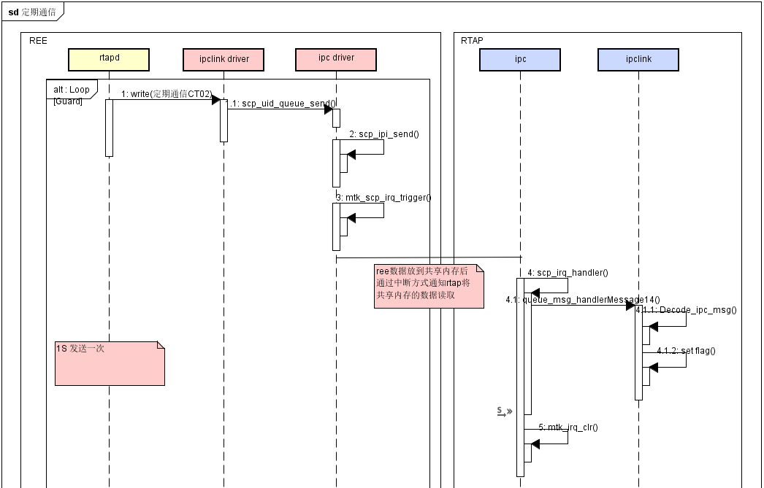

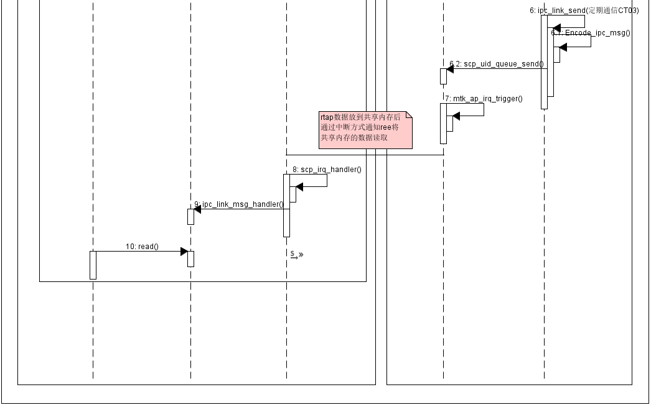

sd RVC data flow
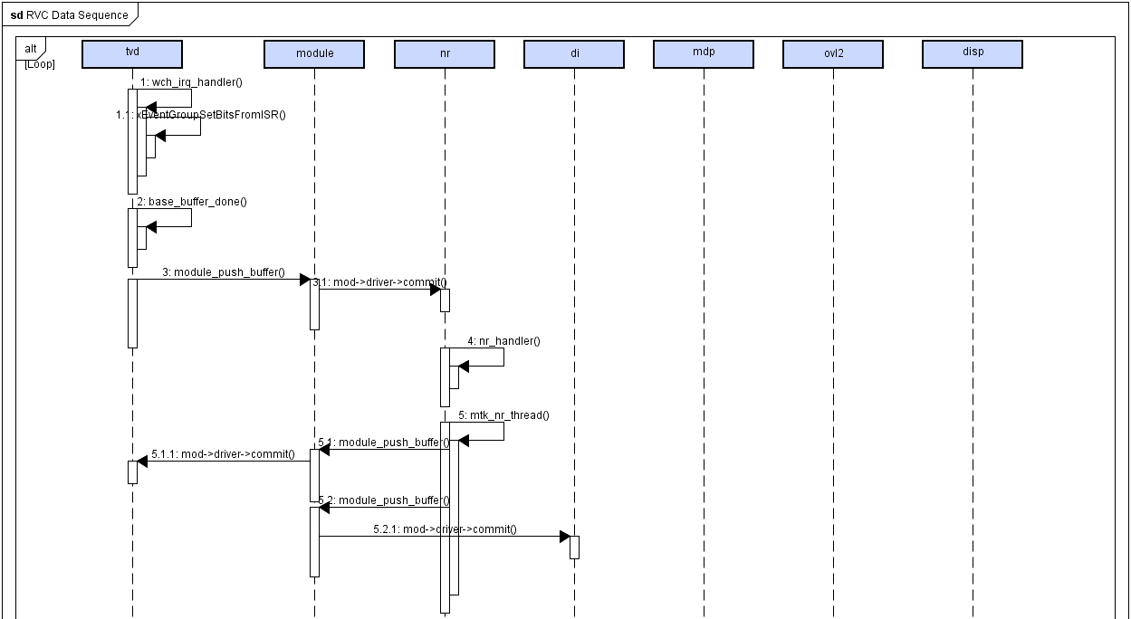

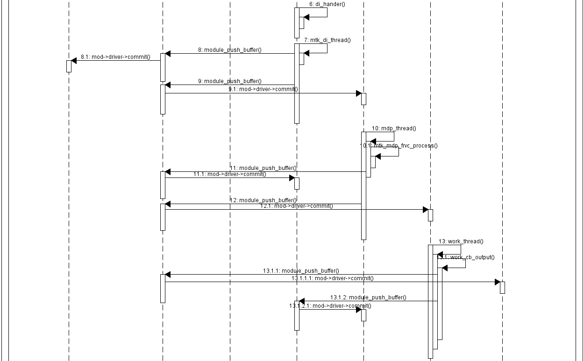

参考Block_Component図 RVC Data Flow

内部函数一覧
非担当
■ 内部接口函数一览

No. | 函数名称 | 函数内容 | 参数说明 | 返回值说明
1 |  |  |  | 无
2 |  |  |  | 无
3
4
5
6
7
8

错误处理シーケンス図
 | ■ 错误处理Sequence(★必须)
 | ■ 错误处理Sequenceの説明
 | rtapd nhucom模块只负责micon与上层进程间的数据传输，不进行机能信息的判断，所以没有机能上错误处理sequence

 | ■ 异常Case

 | ※针对流程中异常Case发生时，必须增加Sequence进行说明，如BlinkReset
 | ※如果没有错误状态，请说明原因，写明无错误处理Sequence

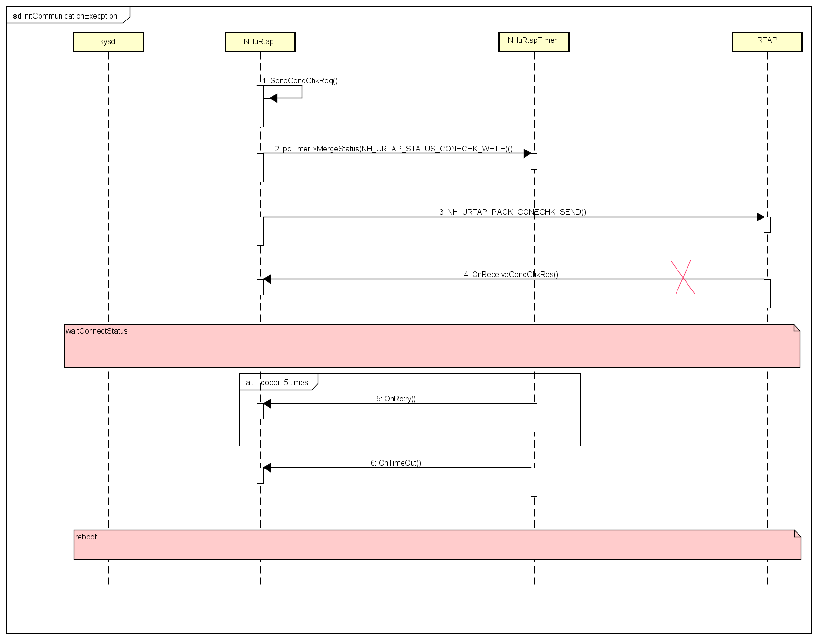

 | ■ 异常CaseSequenceの説明
 | rtapd和RTAP初期通信失败，导致NHuRtapTimer任务超时，通知sysd进行重启。

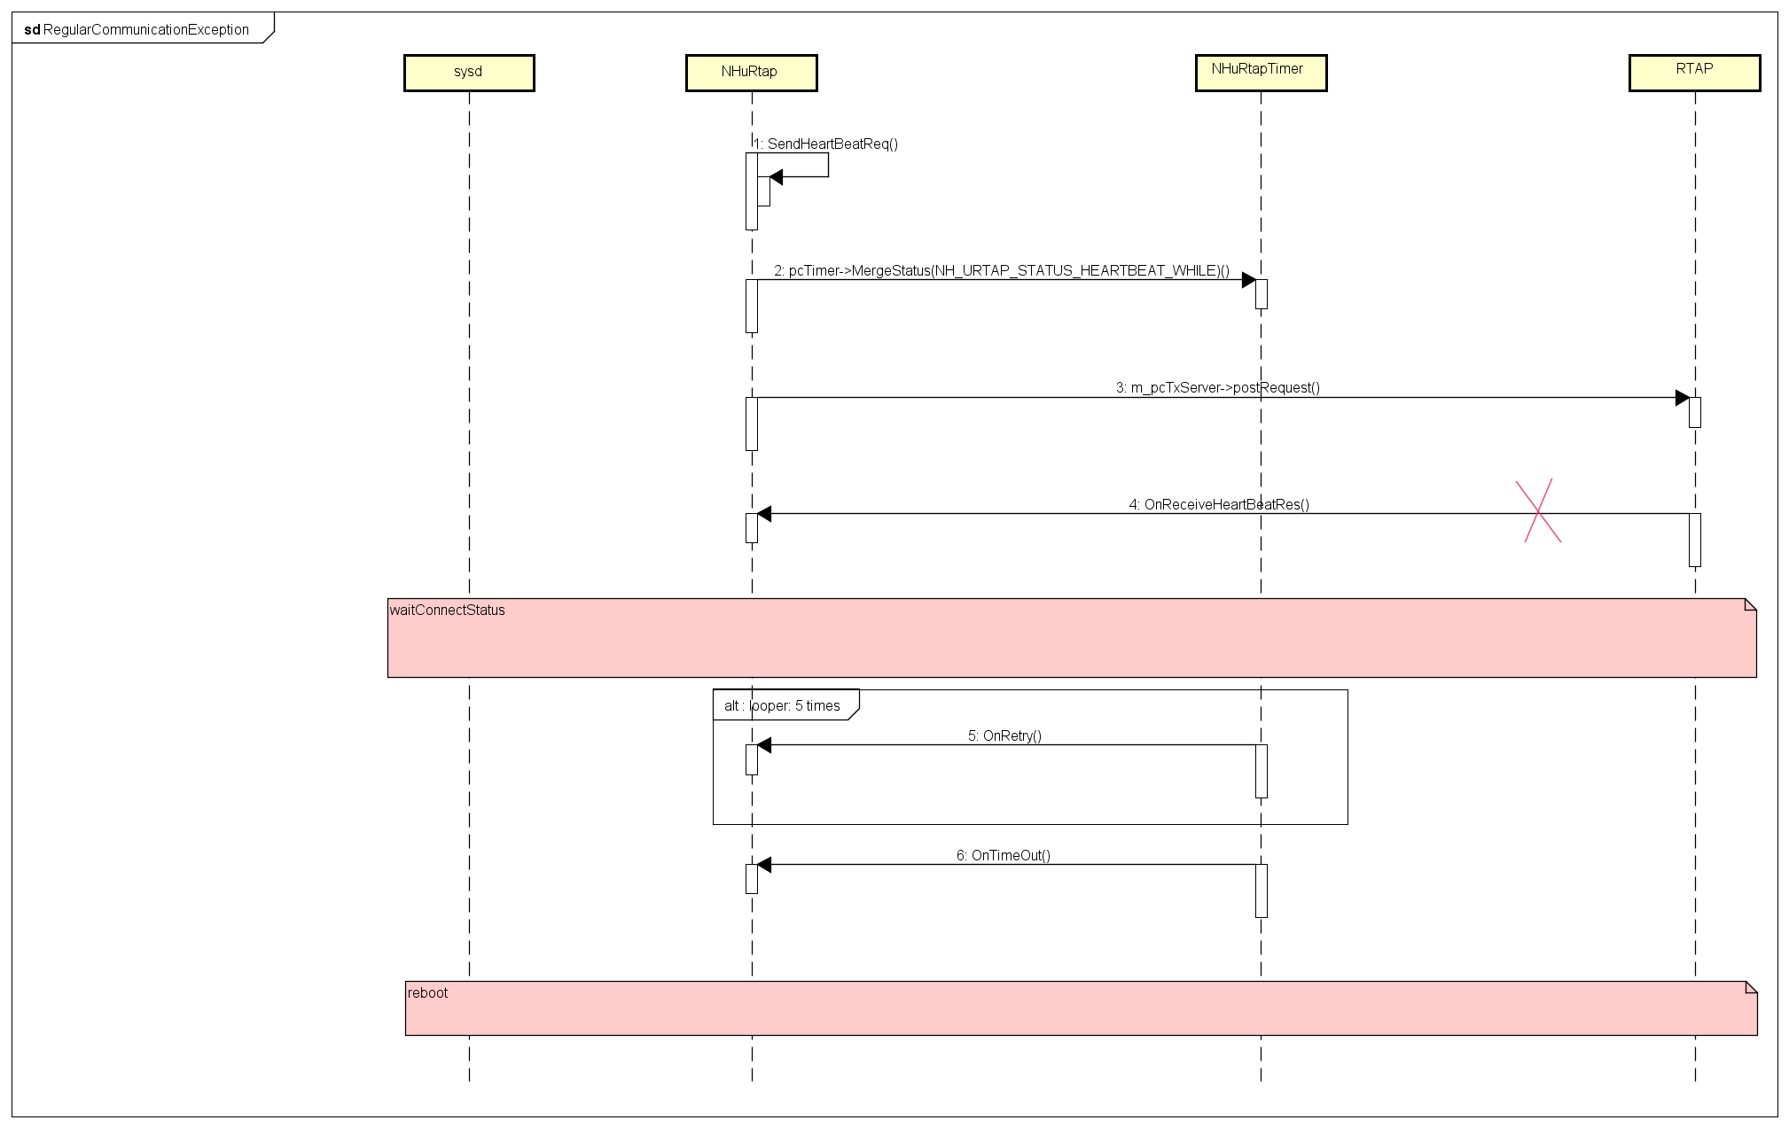

 | ■ 异常CaseSequenceの説明
 | rtapd和RTAP 1s定期通信失败，导致NHuRtapTimer任务超时，通知sysd进行重启。

 | ■ 异常Case

 | ※针对流程中异常Case发生时，必须增加Sequence进行说明，如BlinkReset
 | ※如果没有错误状态，请说明原因，写明无错误处理Sequence

 | ■ 异常CaseSequenceの説明
 | Ｄｅｔａｃｔ HIDL Listener Thread Death

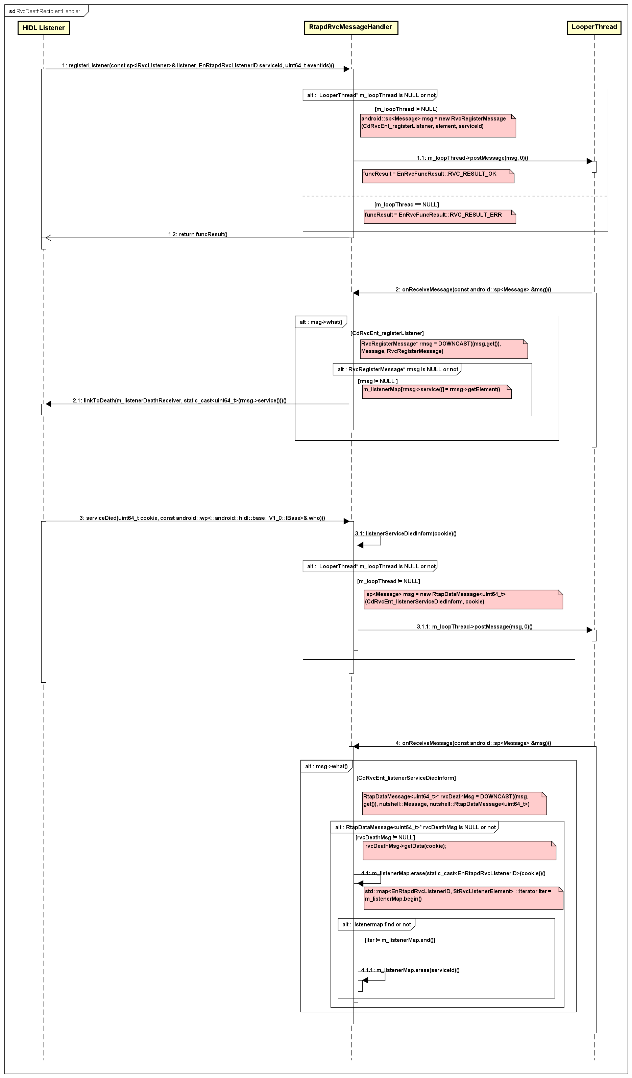

初期通信Sequence(异常)
REE
RTAP

RTAP启动后30S，REE侧未发送初期通信，做reset(QA MTK)

定期通信Sequence(异常)
RTAP
REE

定期通信CT02

通信应答CT03
1S
定期通信CT02

通信应答CT03
30S收不到REE应答reset

定期通信CT02

通信应答CT03

Flow図
无
■ Flow図

无

■ Flow図说明

无

State図
无状态转移
■ 状態遷移図

Data Backup
Data Backup

 | 機能仕様記載部分(本部分内容参照Leepi式样文档Leepi_Material_01_BackUpData.xlsx (0.15)，并注意随时更新) |  |  |  |  |  |  |  |  |  |  |  |  |  |  |  |  |  |  | 詳細設計内容

 | Backup Items |  |  |  | Save to | Save Timing | Default value | Initialization factor |  | I (Initialize)＝initialize the information |  |  |  | K(Keep information)＝Keep the information |  |  | N/A＝Excluded |  |  | Data format info
 |  |  |  |  |  |  |  | Power supply variation | Power supply variation |  | Startup when EQ setting varies | Nissan diagnosis Fault diagnosis |  |  |  |  |  | Pana diagnosis | System Update Initialization

 | Item1 | Item2 | Item3 | Detail |  |  |  | Startup when +B ON | Startup when ACC ON |  |  | The LOG of error list reset | The counter of AV communication monitor reset |  | Delete the Unit connection history | Initialize Settings Initialization |  | Factory Cold Start Initialization |  | Value Update Timing/ Frequency | Data Size when update each time (Bytes) | Storage Type | Field(DB) /Path(File) | Total Size Bytes (Estimated)

Rtapd模块没有对于BackUp Data的处理，不适用

DRAM Memory Layout
TO DELETE
 |  |  |  | 4GB LPDDR4 Memory Layout |  | Kernel Virtual Memory Layout |  | Total Virtual Memory Layout
 |  |  |  | LPDDR4-2600 16bits x 4 ch
4GB LPDDR4 Memory Layout
LPDDR4-2800 16bits x 4 ch |  |  |  |  | DRAM_PHY_END 64 BIT
 |  |  |  |  |  | 0xffffffc1_00000000 | memory(4GB) | 0xffffffff_ffffffff | Kernel(512GB)
0x000000bfffffff |  | crash dump | 10MB | 0x00000001_40000000 | Crash Dump(1MB)
 |  | CMA | 32MB
 |  |  |  | 0x00000001_3FF00000

 |  |  |  |  |  |  |  | 0xffffff80_00000000 | N/A
 |  | DT |  | 0x00000001_00000000 | CMA(32MB) | 0xffffffc0_00000000 | N/A

 |  | a lot |  | 0x00000000_FE000000

 |  | dt | ~392KB |  |  | 0xffffffbf_04000000 | vmemmap(64MB)
 |  |  |  |  |  |  |  | 0x00000080_00000000 | User(512GB)
 |  |  |  |  |  | 0xffffffbf_00000000 | N/A
 |  | sparse | 4KB | 0x00000000_55000000 | RTAP(128MB)
 |  |  |  |  |  | 0xffffffbe_fec00000 | fixed (4116 KB)
 |  | bootmem | 4KB
 |  |  |  | 0x00000000_4D000000 |  | 0xffffffbe_fe7fb000 | N/A | 0x00000000_00000000
 |  | bootmem | 32MB
 |  |  |  |  |  | 0xffffffbe_bfff0000 | vmalloc(250 GB)

 |  | initrd |  | 0x00000000_4a000000
 |  |  | 90MB
 |  |  |  | 0x00000000_48000000 | TEE(48MB)

 |  | FDT-Remap | ~74KB | 0x00000000_45000000
0x00000043040000
 |  | ATF | 256KB | 0x00000000_44013ea5 | Device Tree(80KB)
0x00000043000000 |  | kernel text,data | 48MB |  |  | 0xffffff80_0947f998 | .bss (1028 KB)
 |  |  |  | 0x00000000_44000000
 |  |  |  |  |  | 0xffffff80_0937ea00 | .data (1147 KB)

 |  |  |  |  |  | 0xffffff80_09260000 | .init (4160 KB)

 |  |  |  |  |  | 0xffffff80_08e50000 | .rodata (4032 KB)
 |  |  |  | 0x00000000_43040000 | ATF(256KB)
0x00000040000000 |  |  |  |  |  | 0xffffff80_08a60000 | .text (10112 KB)
 | PAGE_OFFSET |  |  | 0x00000000_43000000 | Kernel text,data (48MB)
 |  |  |  |  |  | 0xffffff80_08080000 | N/A

 |  |  |  |  |  | 0xffffff80_08000000 | Modules(128MB)
 |  |  |  | 0x00000000_40000000
 |  |  |  |  | DRAM_PHY_BASE 64 BIT | 0xffffff80_00000000

MemoryUsage・性能分析
■１ MemoryUsage使用最大量Caseの分析
无

1.1 Memory消費高い可能な項目の実際操作手順

測定Case1

BlinkReset
对象模块 |  | ComdDiag
对象模块是否存在OFF的处理？ |  |  | 存在
存在的话，有什么样的处理？ |  |  | 正常ACC OFF，Stop处理，Stop Thread

存在的话，对象模块Crush的时候，上述处理如何复归？ |  |  | 无需复归，如果Comd进程 Crush，ServiceManager 会反复 Restart Comd

 |  | Client端挂掉的场合 |  |  |  | Server端挂掉的场合
关联模块 | 关联模块相对对象模块的关系（Server or Client） | 1-1. 与对象模块之间是否存在互相调用的情况？(※１) | 1-2. 存在互相调用时，Client发生Crush，Server端模块应该如何对策？ | 1-3. 与对象模块存在事件通知或者时序要求的情况？（※２） | 1-4. 存在时序要求时，Client发生Crush，Server端模块模块该如何对策？ | 2-1. Server端发生Crush时，Client端如何恢复与Server端的时序？（※３）
[模块名称] | [Client or Server] | [存在 or 不存在] | [具体对策] | [存在 or 不存在] | [具体对策] | [具体对策]
Diag | Client | 存在 | 检测到Client Crush后， Servicer端会停止调用Client的Listener函数。 | 不存在 | - | 依赖Diag端进行死亡监听，一旦检测到Servicer端Crush，请停止调用Servicer端函数

関連Moduleの洗い出しは、どのような手段で実施したか？ |  |  |  | [关联模块的抽出方法 例如：基本設計書とMakefileの依存関係情報から抽出した。]

※１
下記のように１往復の単純なシーケンスであれば、Sequence中にＣｌｉｎｅｔがCrashしてもServer側では問題はない。

正常時 |  |  |  |  | 異常発生時

×
ここでCrash発生

この通知はClinetには届かないがServer側の動作としては問題はない。

Diag 中没有此类case
しかし、下記のように２往復以上のCrossシーケンスの場合には、Sequnece中にClinetがCrashすると問題がある。

正常時 |  |  |  |  | 異常発生時
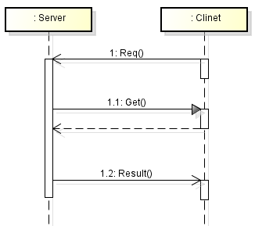

×
ここでCrash発生

ClinetがCrashしているため、Getは失敗する。Server側のSequenceとしても失敗する。

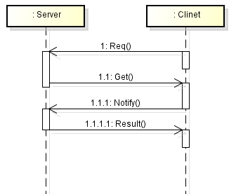

×
ここでCrash発生

ClinetがCrashしているため、Notifyが通知されない。Server側のシーケンスが終了しない。

※２
下記のようにPareでCallすべきIFを提供していた場合、Sequence中にＣｌｉｎｅｔがCrashすると問題がある。

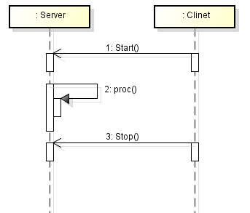

×
ここでCrash発生

ClinetがCrashしているため、StopがCallされない。Server側のシーケンスが終了しない。

※３
どのような条件であってもServerがＣｒａｓｈすると、Clinetでは問題が発生する。
正常時 |  |  |  |  | 異常発生時

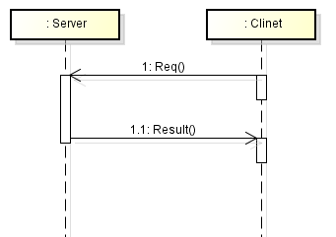

ここでCrash発生
×

この通知は発行されない。Clinetのシーケンスが終了しない。

変数一覧
无全局变量
変数一覧 |  |  |  |  |  |  |  |  |  |  |  | 目次に戻る

◆変数構成
※如果没有全局变量，请在A17单元格里写明“无全局变量”。

変数構成は以下の表の通り
NO | 変数名 | 型 | 新規/変更/ 既存/削除 | 初期値 | Size(Byte) | 上限値 | 下限値 | 内容 | 変更目的(追加目的) | 内部/ 外部 | 備考

